Sheet1
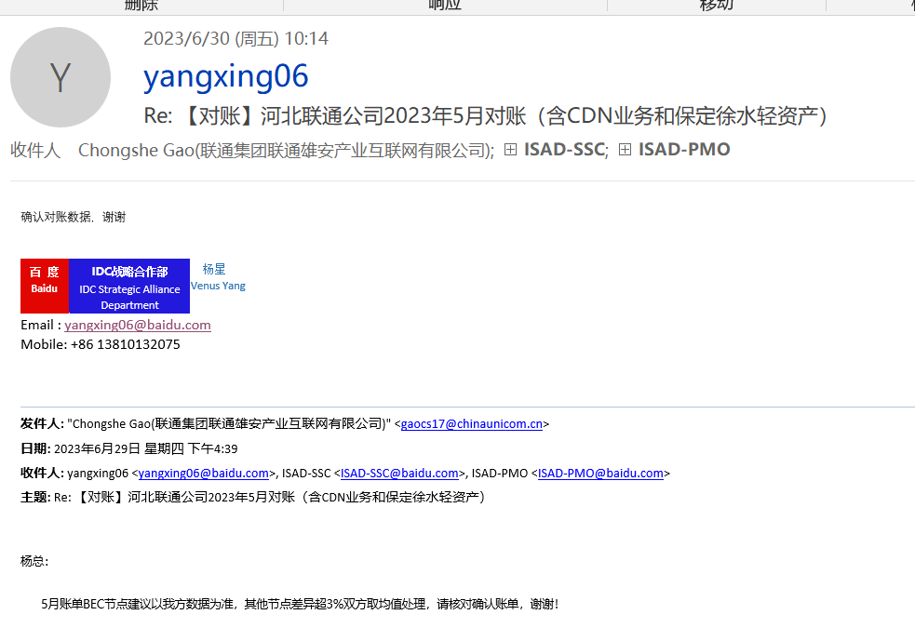
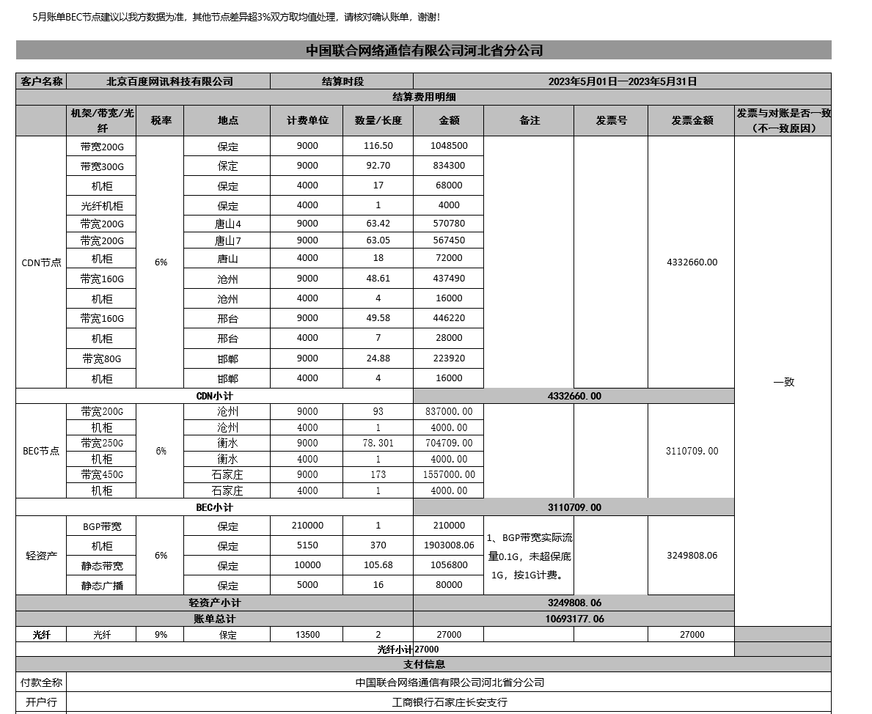
体系 | 地区 | 省份 | BD | 供应商 | 合作单位 | 机架/带宽/裸光纤/电路/工位&库房/其他 | 当前计提合同 |  | 费用类型（机架、带宽、光纤/电路、其他） | 地点 | TCO机房名称（带宽） | 机房（机架） | 起始日期 | 规格 | 计费单位 | 数量/长度 | 金额 | 费用期间 | 业务备注 | 财务备注 | SYS统计 | 运营商统计 | 合同开始日期 | 合同结束时间 | TCO机房英文 | 保底率 | 带宽量 | 保底量
移动 | 华东-吴蕊 | 江苏 | 王阳 | 中国移动通信集团江苏有限公司盐城分公司 | 盐城移动 | 带宽 | 182315IDC00077 | #N/A | CDN带宽 | 盐城 | 盐城3移动 | CDNYANCCM2 | 2022-10-01 | 300G | 6,740.00 | 46.10 | 310,714.00 | 202305 | 补提5月盐城3移动带宽结算差异，结算166.84G，提120.74G，补46.1G(更新流量) |  | 120.74 | 166.84 | 2023-01-01 | 2023-06-30

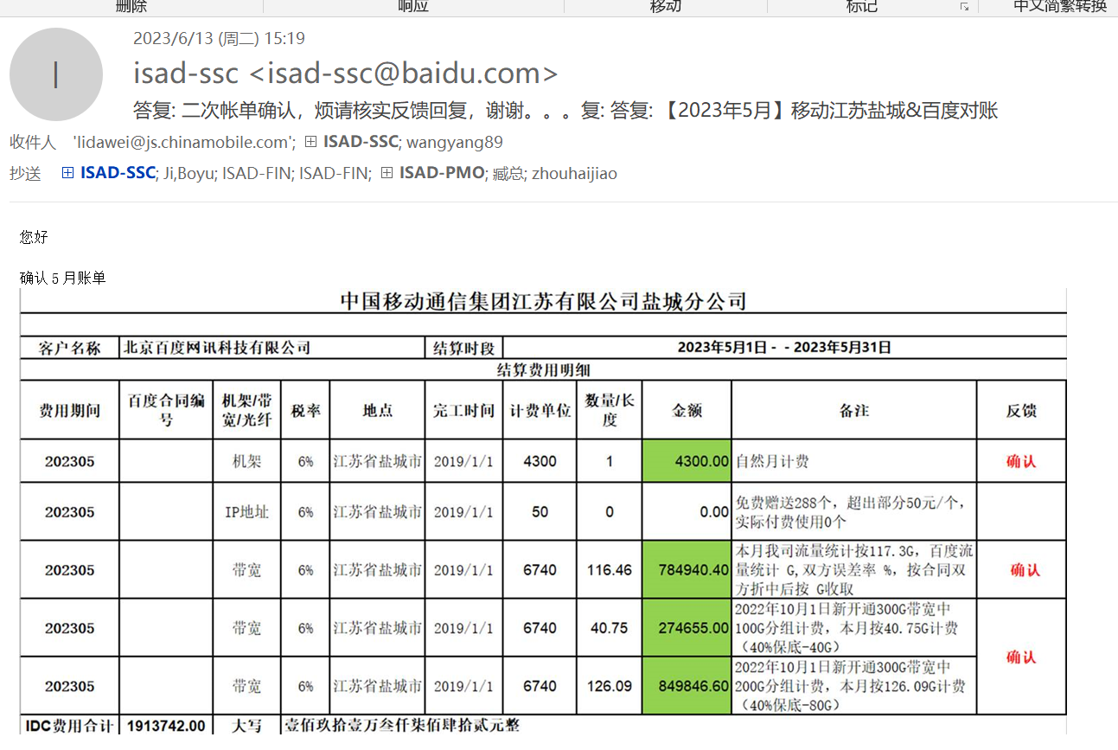

 |  |  |  |  |  |  |  |  |  | 40.75
 |  |  |  |  |  |  |  |  |  | 126.09
 |  |  |  |  |  |  |  |  |  | 166.84

体系 | 地区 | 省份 | BD | 供应商 | 合作单位 | 机架/带宽/裸光纤/电路/工位&库房/其他 | 当前计提合同 |  | 费用类型（机架、带宽、光纤/电路、其他） | 地点 | TCO机房名称（带宽） | 机房（机架） | 起始日期 | 规格 | 计费单位 | 数量/长度 | 金额 | 费用期间 | 业务备注 | 财务备注 | SYS统计 | 运营商统计 | 合同开始日期 | 合同结束时间 | TCO机房英文 | 保底率 | 带宽量 | 保底量
联通 | 华北-lijia | 内蒙 | 崔益泽 | 中国联合网络通信有限公司呼和浩特市分公司 | 呼和浩特联通 | 带宽 | 182115IDC00597 | #N/A | CDN带宽 | 呼和浩特 | 呼和浩特3联通 |  | 2018-09-01 | 120G | 9,000.00 | 89.30 | 803,700.00 | 202112 | 补202112，需付费，当时未计提 |  |  |  | 2021-12-01 | 2022-11-30 | HHHT3UN
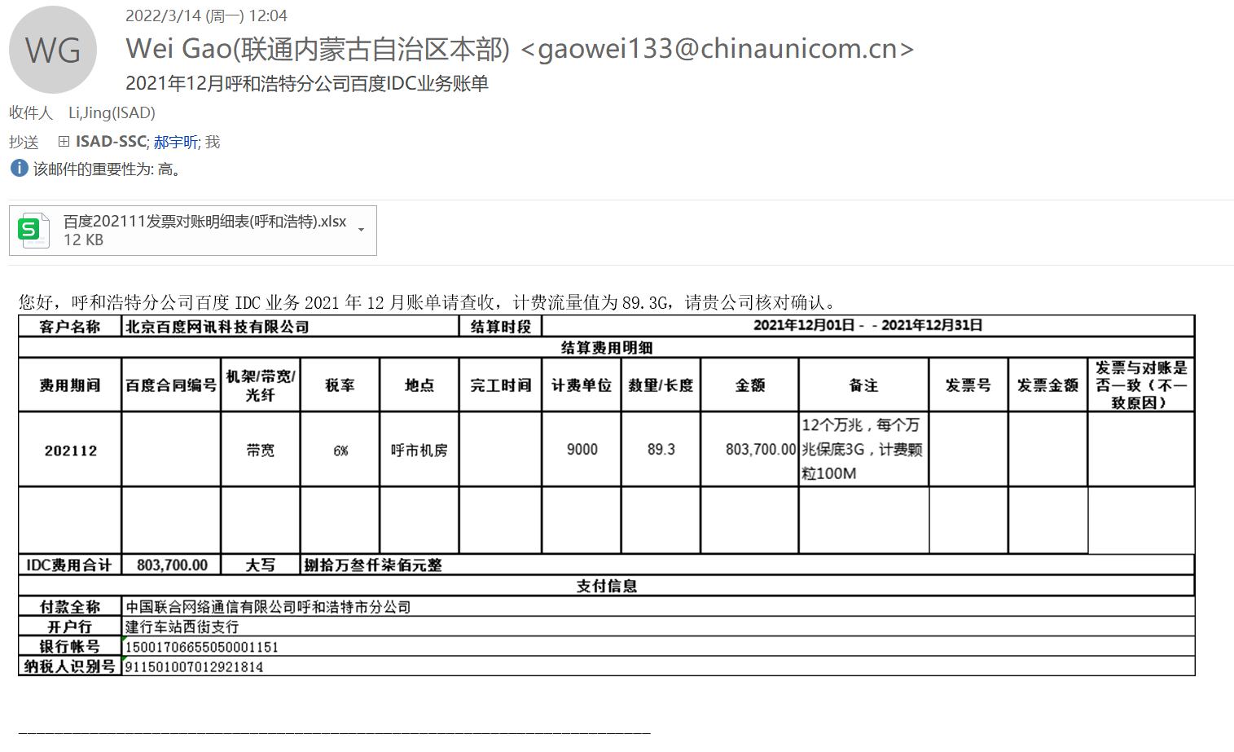

体系 | 地区 | 省份 | BD | 供应商 | 合作单位 | 机架/带宽/裸光纤/电路/工位&库房/其他 | 当前计提合同 |  | 费用类型（机架、带宽、光纤/电路、其他） | 地点 | TCO机房名称（带宽） | 机房（机架） | 起始日期 | 规格 | 计费单位 | 数量/长度 | 金额 | 费用期间 | 业务备注 | 财务备注 | SYS统计 | 运营商统计 | 合同开始日期 | 合同结束时间 | TCO机房英文 | 保底率 | 带宽量 | 保底量
联通 | 华北-WM | 河北 | 杨星 | 中国联合网络通信有限公司河北省分公司 | 河北联通 | 带宽 | L20230519010 | #N/A | CDN带宽 | 沧州2 | 沧州2联通 | CDNCANGZUN | 2023-05-01 | 200G | 9,000.00 | 32.30 | 290,700.00 | 202305 | 补5月计提，提60.7G，结93G结算，补32.3G |  | 60.61 | 60.91 | 2023-05-01 |  | CANGZ2UN | 30% | 200.00 | 60.00

